상품제안서
블록패턴 초경량 자동 암막 장우산 | 상품코드: S47765

 |  |  |  |  |  |  | 02-713-8555 | www.synergygift.co.kr
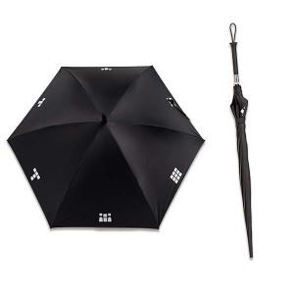

【상세/제작정보】

【인쇄/포장옵션】 | [손잡이] 실크, [손잡이] 레이저, [원단] 실크 / 포장불가능

【공급단가】 | 수량 | 20~ | 100~ | 300~ | 500~ | 1,000~
*VAT별도 | 단가 | 16,640원 | 16,250원 | 15,360원 | 14,970원 | 14,330원

【상품 URL】 | https://www.synergygift.co.kr:443/src/goods_detail.php?gdno=47765

